記入方法
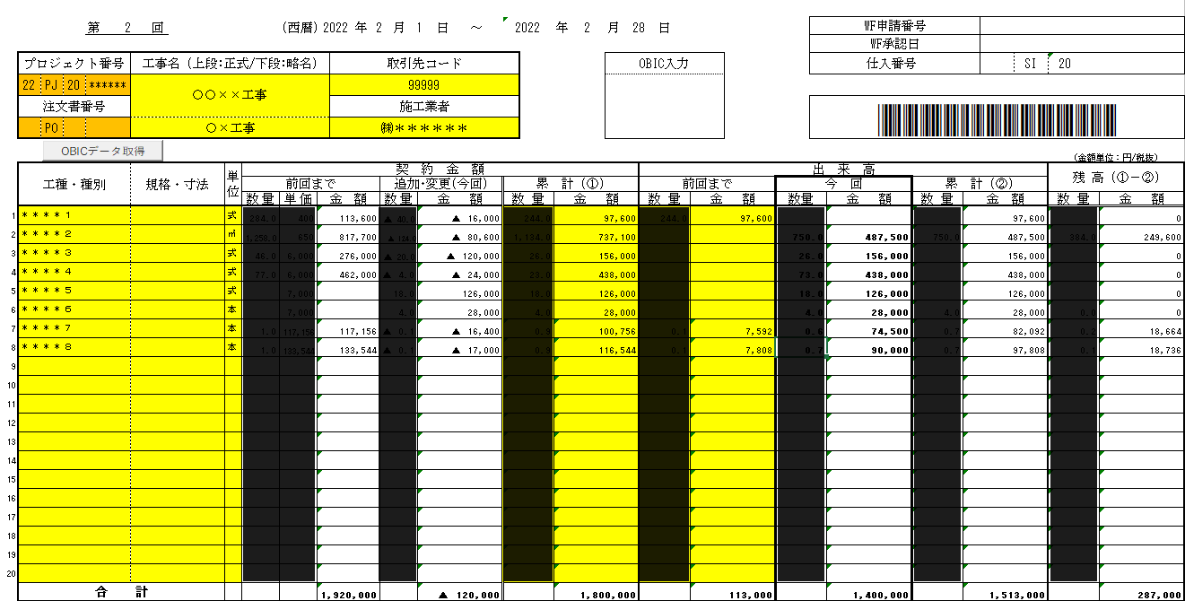
事業部・支店 / 営業所を
選択すると自動で表示されます。
年月日を選択してください。
 |  | 〒 | 503-0021
 |  | 岐阜県大垣市河間町3丁目55番地 |  |  |  | 請 求 書（外注用）
 |  |  |  |  |  |  |  |  |  |  |  |  |  |  |  |  |  |  | （提 出 用）

事業部を選択してください。
 |  |  |  |  |  |  |  |  |  |  |  |  | (西暦) |  | 2022 |  | 年 | 4 | 月 | 30 | 日

住所・氏名を記入し、押印してください。
電子印は無効です。
 |  | 法面事業本部 |  |  |  |  |  |  |  | 請求者 住所・氏名 |  |  |  |  |  | 取引先コード：
 |  | 中部支店 |  |  |  | 御中 |  |  |  |  |  |  |  |  |  |  |  |  |  |  | 印
支店/営業所を選択してください。
工事名(正式または略称)を記入してください。
適格請求書発行事業者の登録番号を記入してください。
下記のとおり請求いたします。

請求区分を選択してください。
（注文書に記載してあります）
請求月を選択してください。
請求回を選択してください。
工事名(正式)：
(又は略称)： |  |  | ○×工事 |  |  |  |  |  |  |  | 登録番号：

PJ番号: |  |  |  | 4 | 月分請求 |  | 第 | 2 | 回請求 |  | 請求区分： |  |  |  | 完成払 |  |  | レ | 出来高払

請求金額を記入してください。
 | 請求金額 （今回） |  | 税 抜 | ¥1,400,000 |  |  |  |  |  | 契約金額 (税抜/円) |  | 前回まで |  |  |  | 1,920,000
 |  |  | 消費税 | ¥140,000 |  |  |  |  |  |  |  | 追加･変更 (今回) |  |  |  | (120,000)
 | 税率10% |  | 税 込 | ¥1,540,000 |  |  |  |  |  |  |  | 累 計 |  | （①） |  | 1,800,000
 |  |  |  |  |  |  |  |  |  | 請求金額 ・出来高 (税抜/円) |  | 前回まで |  |  |  | 113,000
 | 回収条件 |  | 締日：末日 | 支払日：翌20日 |  |  |  |  |  |  |  | 今 回 |  |  |  | 1,400,000
 |  |  | 回収方法： |  |  |  |  |  |  |  |  | 累 計 |  | （②） |  | 1,513,000
 |  |  |  |  |  |  |  |  |  | 残 高 （①－②） |  |  |  |  |  | 287,000
前回まで：前回までの契約金額を記入してください。
追加・変更：増減額を記入してください。
注) 1. 請求書は、当月末迄に提出してください。
尚、提出期限を経過したものは、当該月の支払対象になりません。 |  |  |  |  |  |  |  |  |  | ｲﾋﾞﾃﾞﾝｸﾞﾘｰﾝﾃｯｸ処理欄
前回までの請求金額・出来高を記入してください。
2. 色の付いた箇所のみご記入ください。 |  |  |  |  |  |  |  |  |  | 注文書番号： |  |  |  |  |  | 安全協力会費率： |  |  | 1 | /1000
3. 請求区分は 1.完成払 2.出来高払 どちらかにレ点をつけてください。
4. 本請求書は、(提出用)の1枚を各支店・営業所に提出してください。 |  |  |  |  |  |  |  |  |  | 所属長 |  |  |  | 担当者
(協力業者控)は、貴社にて保管してください。
※ 余白の目印で折ると、長3窓付き封筒をご利用いただけます。

 |  | 〒 | 503-0021
 |  | 岐阜県大垣市河間町3丁目55番地 |  |  |  | 請 求 書（外注用）
 |  |  |  |  |  |  |  |  |  |  |  |  |  |  |  |  |  |  | （協力業者控）

 |  |  |  |  |  |  |  |  |  |  |  |  | (西暦) |  | 2022 |  | 年 | 4 | 月 | 30 | 日

 |  | 法面事業本部 |  |  |  |  |  |  |  | 請求者 住所・氏名 |  |  |  |  |  | 取引先コード：
 |  | 中部支店 |  |  |  | 御中

下記のとおり請求いたします。

工事名(正式)：
(又は略称)： |  |  | ○×工事 |  |  |  |  |  |  |  | 登録番号：

PJ番号: |  |  |  | 4 | 月分請求 |  | 第 | 2 | 回請求 |  | 請求区分： |  |  |  | 完成払 |  |  | レ | 出来高払

 | 請求金額 （今回） |  | 税 抜 | ¥1,400,000 |  |  |  |  |  | 契約金額 (税抜/円) |  | 前回まで |  |  |  | 1,920,000
 |  |  | 消費税 | ¥140,000 |  |  |  |  |  |  |  | 追加･変更 (今回) |  |  |  | (120,000)
 | 税率10% |  | 税 込 | ¥1,540,000 |  |  |  |  |  |  |  | 累 計 |  | （①） |  | 1,800,000
 |  |  |  |  |  |  |  |  |  | 請求金額 ・出来高 (税抜/円) |  | 前回まで |  |  |  | 113,000
 | 回収条件 |  | 締日：末日 | 支払日：翌20日 |  |  |  |  |  |  |  | 今 回 |  |  |  | 1,400,000
 |  |  | 回収方法： |  |  |  |  |  |  |  |  | 累 計 |  | （②） |  | 1,513,000
 |  |  |  |  |  |  |  |  |  | 残 高 （①－②） |  |  |  |  |  | 287,000
注) 1. 請求書は、当月末迄に提出してください。
尚、提出期限を経過したものは、当該月の支払対象になりません。 |  |  |  |  |  |  |  |  |  | ｲﾋﾞﾃﾞﾝｸﾞﾘｰﾝﾃｯｸ処理欄
2. 色の付いた箇所のみご記入ください。 |  |  |  |  |  |  |  |  |  | 注文書番号： |  |  |  |  |  | 安全協力会費率： |  |  | 1 | /1000
3. 請求区分は 1.完成払 2.出来高払 どちらかにレ点をつけてください。
4. 本請求書は、(提出用)の1枚を各支店・営業所に提出してください。 |  |  |  |  |  |  |  |  |  | 所属長 |  |  |  | 担当者
(協力業者控)は、貴社にて保管してください。

 |  |  |  |  |  |  |  |  |  |  |  |  |  |  |  |  |  |  |  |  |  | 【窓付き封筒用宛名】 | (事業部) | (店所) | (郵便番号) | (住所)
 |  |  |  |  |  |  |  |  |  |  |  |  |  |  |  |  |  |  |  |  |  |  | 法面事業本部 | 東北支店 | 960-8002 | 福島県福島市森合町15番3号
 |  |  |  |  |  |  |  |  |  |  |  |  |  |  |  |  |  |  |  |  |  |  |  | 東北支店 北海道営業所 | 030-0862 | 青森県青森市古川2丁目8番1号（はりまビル）
 |  |  |  |  |  |  |  |  |  |  |  |  |  |  |  |  |  |  |  |  |  |  |  | 東北支店 青森営業所 | 030-0862 | 青森県青森市古川2丁目8番1号（はりまビル）
 |  |  |  |  |  |  |  |  |  |  |  |  |  |  |  |  |  |  |  |  |  |  |  | 東北支店 秋田営業所 | 960-8002 | 福島県福島市森合町15番3号
 |  |  |  |  |  |  |  |  |  |  |  |  |  |  |  |  |  |  |  |  |  |  |  | 東北支店 福島営業所 | 960-8002 | 福島県福島市森合町15番3号
 |  |  |  |  |  |  |  |  |  |  |  |  |  |  |  |  |  |  |  |  |  |  |  | 関東支店 | 231-0013 | 神奈川県横浜市中区住吉町4丁目45番地の1（関内トーセイビルⅡ）
 |  |  |  |  |  |  |  |  |  |  |  |  |  |  |  |  |  |  |  |  |  |  |  | 関東支店 山梨営業所 | 231-0013 | 神奈川県横浜市中区住吉町4丁目45番地の1（関内トーセイビルⅡ）
 |  |  |  |  |  |  |  |  |  |  |  |  |  |  |  |  |  |  |  |  |  |  |  | 関東支店 相模原営業所 | 231-0013 | 神奈川県横浜市中区住吉町4丁目45番地の1（関内トーセイビルⅡ）
 |  |  |  |  |  |  |  |  |  |  |  |  |  |  |  |  |  |  |  |  |  |  |  | 関東支店 群馬営業所 | 231-0013 | 神奈川県横浜市中区住吉町4丁目45番地の1（関内トーセイビルⅡ）
 |  |  |  |  |  |  |  |  |  |  |  |  |  |  |  |  |  |  |  |  |  |  |  | 東関東支店 | 299-5225 | 千葉県勝浦市墨名486番地29
 |  |  |  |  |  |  |  |  |  |  |  |  |  |  |  |  |  |  |  |  |  |  |  | 静岡支店 | 420-0804 | 静岡県静岡市葵区竜南2丁目11番43号（アクト・オムビル）
 |  |  |  |  |  |  |  |  |  |  |  |  |  |  |  |  |  |  |  |  |  |  |  | 静岡支店 浜松営業所 | 434-0043 | 静岡県浜松市浜名区中条1554番地
 |  |  |  |  |  |  |  |  |  |  |  |  |  |  |  |  |  |  |  |  |  |  |  | 中部支店 | 503-0021 | 岐阜県大垣市河間町3丁目55番地
 |  |  |  |  |  |  |  |  |  |  |  |  |  |  |  |  |  |  |  |  |  |  |  | 中部支店 東濃営業所 | 503-0021 | 岐阜県大垣市河間町3丁目55番地
 |  |  |  |  |  |  |  |  |  |  |  |  |  |  |  |  |  |  |  |  |  |  |  | 中部支店 名古屋営業所 | 451-0062 | 愛知県名古屋市西区花の木3丁目17番16号（名古屋西ビル）
 |  |  |  |  |  |  |  |  |  |  |  |  |  |  |  |  |  |  |  |  |  |  |  | 関西支店 | 651-0072 | 兵庫県神戸市中央区脇浜町2丁目11番14号（現代神戸ビル）
 |  |  |  |  |  |  |  |  |  |  |  |  |  |  |  |  |  |  |  |  |  |  |  | 関西支店 京都営業所 | 615-8221 | 京都府京都市西京区上桂東ノ口町107番地
 |  |  |  |  |  |  |  |  |  |  |  |  |  |  |  |  |  |  |  |  |  |  |  | 関西支店 九州営業所 | 651-0072 | 兵庫県神戸市中央区脇浜町2丁目11番14号（現代神戸ビル）
 |  |  |  |  |  |  |  |  |  |  |  |  |  |  |  |  |  |  |  |  |  |  | 造園事業本部 | 東京支店 | 103-0002 | 東京都中央区日本橋馬喰町1丁目14番5号（日本橋Kビル3F）
 |  |  |  |  |  |  |  |  |  |  |  |  |  |  |  |  |  |  |  |  |  |  |  | 東京支店 関東営業所 | 277-0852 | 千葉県柏市旭町1丁目1番7号（第5彰栄ビル）
 |  |  |  |  |  |  |  |  |  |  |  |  |  |  |  |  |  |  |  |  |  |  |  | 東京支店 横浜営業所 | 231-0013 | 神奈川県横浜市中区住吉町4丁目45番地の1（関内トーセイビルⅡ）
 |  |  |  |  |  |  |  |  |  |  |  |  |  |  |  |  |  |  |  |  |  |  |  | 東京メンテナンス支店 | 103-0002 | 東京都中央区日本橋馬喰町1丁目14番5号（日本橋Kビル8F）
 |  |  |  |  |  |  |  |  |  |  |  |  |  |  |  |  |  |  |  |  |  |  |  | 中西部支店 中部営業所(大垣) | 503-0021 | 岐阜県大垣市河間町3丁目55番地
 |  |  |  |  |  |  |  |  |  |  |  |  |  |  |  |  |  |  |  |  |  |  |  | 中西部支店 中部営業所(名古屋) | 451-0062 | 愛知県名古屋市西区花の木3丁目17番16号（名古屋西ビル）
 |  |  |  |  |  |  |  |  |  |  |  |  |  |  |  |  |  |  |  |  |  |  |  | 中西部支店 養老公園 | 503-1267 | 岐阜県養老郡養老町高林1298番2
 |  |  |  |  |  |  |  |  |  |  |  |  |  |  |  |  |  |  |  |  |  |  |  | 中西部支店 ぎふﾜｰﾙﾄﾞ･ﾛｰｽﾞｶﾞｰﾃﾞﾝ | 509-0213 | 岐阜県可児市瀬田1584番地1
 |  |  |  |  |  |  |  |  |  |  |  |  |  |  |  |  |  |  |  |  |  |  |  | 中西部支店 西部営業所 | 532-0011 | 大阪府大阪市淀川区西中島4丁目7番18号（まるみやビル4F）
 |  |  |  |  |  |  |  |  |  |  |  |  |  |  |  |  |  |  |  |  |  |  | 建設事業本部 | （請求書担当部署） | 503-0021 | 岐阜県大垣市河間町3丁目55番地
 |  |  |  |  |  |  |  |  |  |  |  |  |  |  |  |  |  |  |  |  |  |  | 企画管理本部 | （請求書担当部署） | 503-0021 | 岐阜県大垣市河間町3丁目55番地
 |  |  |  |  |  |  |  |  |  |  |  |  |  |  |  |  |  |  |  |  |  |  | ※ 組織変更・拠点の住所変更があった場合は、イビデングリーンテックにて表をメンテナンスする。行を追加する場合はAL-AO列に対して行うこと。

